Evaluacion
REGISTRO DE PROBLEMAS DE USABILIDAD — EVALUACION HEURISTICA
Complete una fila por cada problema encontrado. Puede agregar mas filas segun sea necesario.
# | Heuristica | Descripcion del problema | Ubicacion en el Prototipo | Severidad (0-4) | Evidencia (captura/URL) | Recomendacion de mejora | Evaluador
1 | H1 - Visibilidad del estado | Falta de un indicador de progreso visible (spinner) durante el pago de gastos comunes, dejando al usuario sin confirmación de que la carga está en proceso. | pestaña de residente | 3 |  | Implementar un indicador de carga interactivo y un mensaje de éxito claro al finalizar la transacción. | Franco Diaz
2 | H2 - Sistema y mundo real | Uso de términos técnicos que pueden resultar poco intuitivos o confusos para residentes mayores a la hora de ingresar al sistema. | pestaña de residente | 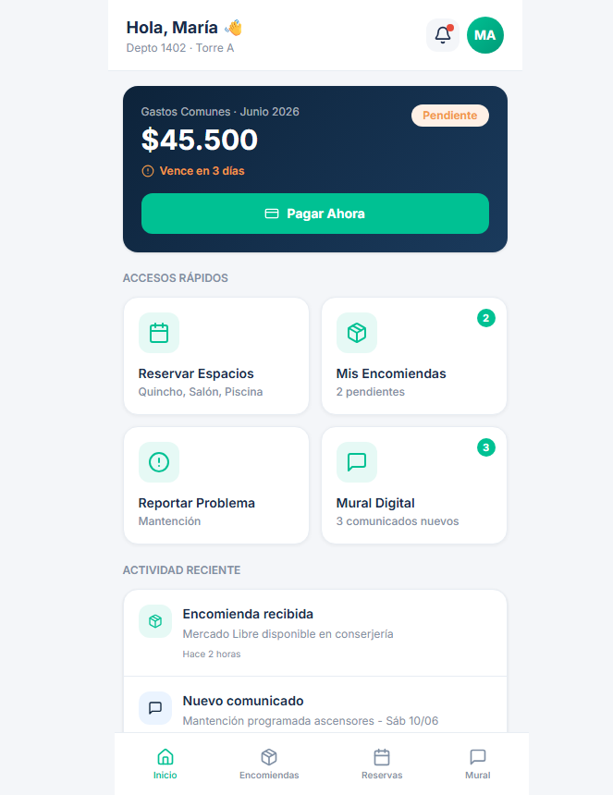 1 |  | Reemplazar términos técnicos por lenguaje cotidiano y familiar (ej. usar "Mis Pagos" en lugar de "Transacciones"). | Gonzalo Peña
3 | H1 - Visibilidad del estado | El conserje debe ingresar manualmente los datos repetitivos de las encomiendas, dependiendo de su memoria en lugar del sistema. | pestaña de consejeria | 2 |  | Agregar un historial desplegable o autocompletado predictivo por RUT/Depto para agilizar la carga. | Franco Diaz
4 | H4 - Consistencia y estandares | Los módulos de Administración y Logística tienen registros y botones parecidos, pero con colores o estilos diferentes, rompiendo la uniformidad. | pestaña de logistica y administrador | 2 |  | Estandarizar la paleta de colores y separar visualmente las funciones de cada módulo bajo un mismo sistema de diseño. | Gonzalo Peña
5 | H5 - Prevencion de errores | Ausencia de validaciones preventivas en los campos de pago, lo que podría generar cobros erróneos o "fantasmas" si el sistema se interrumpe. | pestaña de residente | 4 |  | Deshabilitar el botón de pago hasta que los datos tengan el formato correcto y agregar feedback de validación en tiempo real. | Franco Diaz
6 | H8 - Diseno minimalista | Exceso de elementos o colores poco agradables visualmente que sobrecargan la interfaz y dificultan la lectura del copropietario. | pestaña de residente | 1 |  | Simplificar la interfaz manteniendo solo la información esencial y usar una paleta de colores más limpia y neutra. | Gonzalo Peña
7 | H5 - Prevencion de errores | El sistema carece de atajos o filtros avanzados para tareas repetitivas, haciendo que el administrador demore más en encontrar información. | todas las pestañas | 4 |  | Implementar barras de búsqueda predictiva y botones de filtros rápidos para agilizar la gestión diaria. | Franco Diaz
8 | H3 - Control y libertad | Si el administrador ingresa fechas o datos equivocados por error, no hay una opción rápida y visible para deshacer la acción o limpiar la búsqueda. | administracion y logistica | 4 |  | Añadir botones visibles de "Cancelar", "Limpiar Filtros" o "Deshacer" para darle control de salida al usuario. | Gonzalo Peña
9 | H9 - Recuperacion de errores | Los mensajes de error del sistema son genéricos y no indican al usuario qué hizo mal ni cómo solucionar el problema de manera clara. | Todas las pestañas | 3 |  | Crear mensajes de error descriptivos y constructivos (ej. "El RUT ingresado no es válido. Intente sin puntos"). | Franco Diaz
10 | H10 - Ayuda y documentacion | No existe una sección de ayuda, preguntas frecuentes o guía rápida para orientar a los usuarios que utilizan la plataforma por primera vez. | Pestaña de Residente | 1 |  | Integrar un ícono de ayuda interactivo (?) con explicaciones breves (tooltips) en las secciones más complejas. | Gonzalo Peña
11
12
13
14
15
16
17
18
19
20
21
22
23
24
25

